상품제안서
커버형 측면전사포스트잇 (70x70_500매) | 상품코드: F06023

 |  |  |  |  |  |  | 02-412-0044 | www.easy1.co.kr
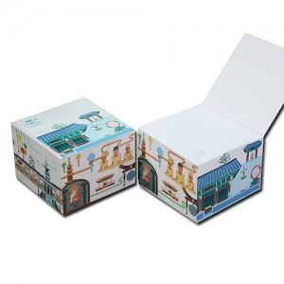

【상세/제작정보】

【인쇄/포장옵션】 | 풀칼라 / OPP(비닐)

【공급단가】 | 수량 | 500~ | 1,000~ | 2,000~ | 3,000~ | 5,000~
*VAT별도 | 단가 | 3,920원 | 3,780원 | 3,640원 | 3,500원 | 3,360원

【상품 URL】 | http://www.easy1.co.kr/src/goods_detail.php?gdno=6023

